Burndown
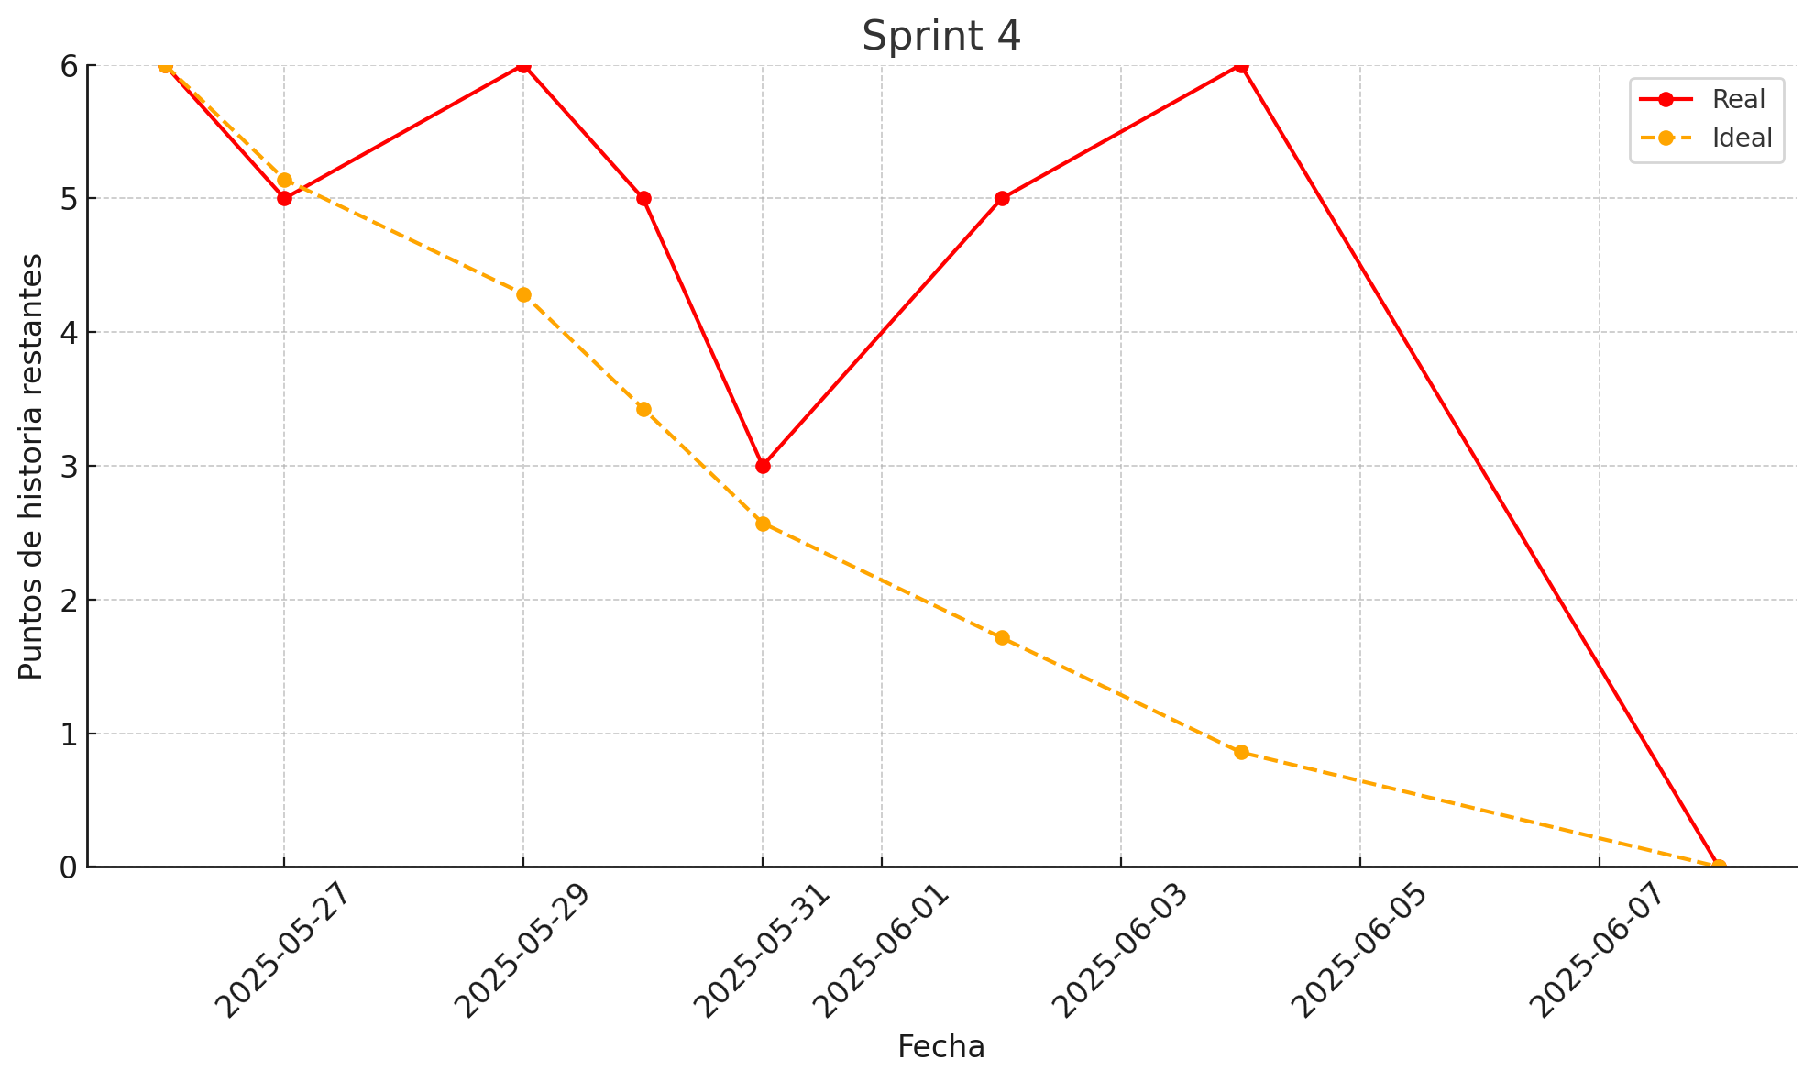
Fecha | Ideal Remaining | Actual Remaining | Tarea completada hoy
2025-05-26 | 6 | 6 | Integrar visualización de métricas clave (productos, stock, pedidos)
2025-05-27 | 5 | 5 | Implementar filtros dinámicos por fecha
2025-05-29 | 4 | 6 | Crear componente de tarjetas/resumen con datos actuales
2025-05-30 | 3 | 5 | Conectar backend con componentes visuales de dashboard
2025-05-31 | 3 | 3 | Agregar control de permisos por rol para acceso al dashboard
2025-06-02 | 2 | 5 | Implementar exportación de reportes en CSV
2025-06-04 | 1 | 6 | Crear filtros avanzados por producto, bodega y período
2025-06-08 | 0 | 0 | Controlar acceso a reportes según tipo de usuario

